Feuille1
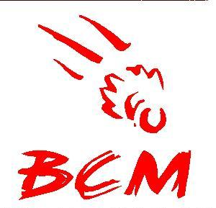




 | CHAMPIONNATS de BADMINTON de la REUNION 2019 à la Montagne |  |  |  |  |  |  |  |  |  |  | 02-03 Mars 2019
 |  | TROPHEE "D et P"
 | Le tournoi est autorisé par la ffbad
 | JA : SUACOT Bernard

Nom du Club : |  |  |  |  | Nom et Prénom du responsable de l'inscription:
Sigle du Club : |  |  |  |  | Numéro de téléphone:
 |  |  |  |  | Adresse email:
 |  |  |  |  | Nom et Prénom du responsable Jeunes :

 | Date limite d'inscription: |  | 24 Février 2019 |  |  |  | à : |  |  | 21gerow974@gmail.com
 | NOM | Prénom | H/F | N° licence (obligatoire) | SH | SD | DH | DD | DMX | Partenaire DH / DD | Partenaire DMX | Montant | Catégories
1
2
3
4
5
6
7
8
9
10
11
12
13
14
15
16
17
18
19
20

 |  | TARIF | 1 | tableau | 18 € |  |  | (Preciser "AU CHOIX" si absence de partenaire) |  |  |  | 0
 |  |  | 2 | tableaux | 23 €

